Ncode 티켓
PDS3 Section 3 | 오너코드 | 북코드 범위(시작) | 북코드 범위(끝) | 프로젝트명 | 구분 | 메모 | 페이지수 | 발급일자/키도트 | 기간
 | 202 |  |  | Global Communications Inc. | 판매용 | 최승혁 | 512 | 2022-08-31 | 무제한
 | 231 | 8100 | 8191 | InformDS | 판매용 | 최승혁 | 512 | 2021-08-09 | 무제한
 | 291 | 0 | 249 | study123 |  | 황락평 | 512 | 2019-05-27 | 무제한
 | 301 | 0 | 265 | Wondrx |  | 황락평 | 512 | 2020-12-18 | 무제한
 | 301 | 266 | 1265 | Wondrx | 판매용 | 황락평 | 512 | 2023.05.08 | 무제한
 | 302 | 0 | 499 | InformDS | 판매용 | 최승혁 | 512 | 2021-08-06 | 무제한
 | 302 | 500 | 1107 | InformDS | 판매용 | 최승혁 | 512 | 2021-11-24 | 무제한
 | 302 | 1108 | 1807 | InformDS | 판매용 | 최승혁 | 512 | 2022-03-11 | 무제한
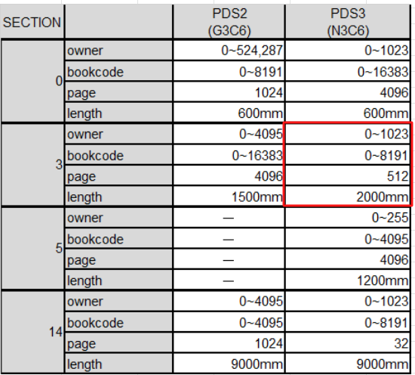
 | 302 | 1808 | 2507 | InformDS | 판매용 | 최승혁 | 512 | 2022-07-20 | 무제한
 | 302 | 2508 | 2707 | InformDS | 판매용 | 최승혁 | 512 | 2022-12-07 | 무제한
 | 302 | 2708 | 3207 | InformDS | 판매용 | 최승혁 | 512 | 2023-01-25 | 무제한
 | 302 | 3208 | 3707 | InformDS | 판매용 | 최승혁 | 512 | 2023-05-31 | 무제한
 | 302 | 3708 | 4207 | InformDS | 판매용 | 최승혁 | 512 | 2023-09-22 | 무제한
 | 302 | 4208 | 4707 | InformDS | 판매용 | 최승혁 | 512 | 2024-01-22 | 무제한
 | 302 | 4708 | 5207 | InformDS | 판매용 | 조연수 | 512 | 2024.05.07 | 무제한
 | 302 | 5208 | 5707 | InformDS | 판매용 | 조연수 | 512 | 2024.08.19 | 무제한
 | 302 | 5708 | 6207 | InformDS | 판매용 | 조연수 | 512 | 2024.12.06 | 무제한
 | 302 | 6208 | 6707 | InformDS | 판매용 | 안진 | 512 | 2025-04-14 | 무제한
 | 302 | 6708 | 6807 | InformDS | 판매용 | 안진 | 512 | 2025.08.13 | 무제한
 | 302 | 6808 | 7007 | InformDS | 판매용 | 안진 | 512 | 2026.03.17 | 무제한
 | 302 | 7008 | 7307 | InformDS | 판매용 (미사용건) | 안진 | 512 | 2026.03.17 | 무제한
 | 304 | 0 | 19 | Xiom Healthcare | 판매용 | 김경은 | 512 | 2023-01-13 | 무제한
 | 305 | 0 | 39 | ezwrite |  | 황락평 | 512 | 2021-04-20 | 무제한
 | 308 | 0 | 1 | globalspace | 무상 | 황락평 | 512 | 2024.05.08 | 무제한
 | 309 | 0 | 0 | Snave UK | 무상 | 조연수 | 512 | 2024.06.05 | 무제한
 | 311 | 0 | 2 | ufit |  | 최진 | 512 | 2022-03-02 | 무제한
 | 311 | 0 | 7 | ufit |  | 최진 | 4096 | 2022-05-31 | 무제한
 | 450 | 0 | 39 | Luginbühl |  | 박노익 | 512 | 2021-04-08 | ~2023. 03. 31
 | 450 | 40 | 79 | Luginbühl |  | 김경은 | 512 | 2023-03-20 | 무제한
 | 450 | 80 | 119 | Luginbühl |  | 최승혁 | 512 | 2023-10-11 | 무제한
 | 450 | 120 | 159 | Luginbühl |  | 최승혁 | 512 | 2023-12-23 | 무제한
 | 450 | 160 | 238 | Luginbühl | 판매용 | 안진 | 512 | 2025-10-13 | 무제한
 | 450 | 239 | 434 | Luginbühl | 판매용 | 안진 | 512 | 2025.11.25 | 무제한
 | 450 | 435 | 630 | Luginbühl | 판매용 | 안진 | 512 | 2026.03.06 | 무제한
 | 46 | 8 | 9 | KODION | 무상 | 황락평 | 512 | 2025.11.20 | 무제한
 | 46 | 10 | 11 | KODION | 무상 | 황락평 | 512 | 2026.07.07 | 무제한

